Hoja1
2024-05-07

LA PAZ 28 - HAEDO 4460-2005
BUENOS AIRES luquearti@gmail.com
"CORREDERA"
"PARA"
“CAJON”
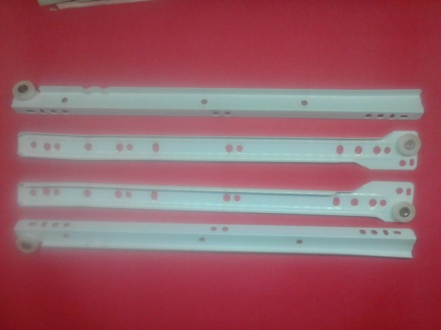
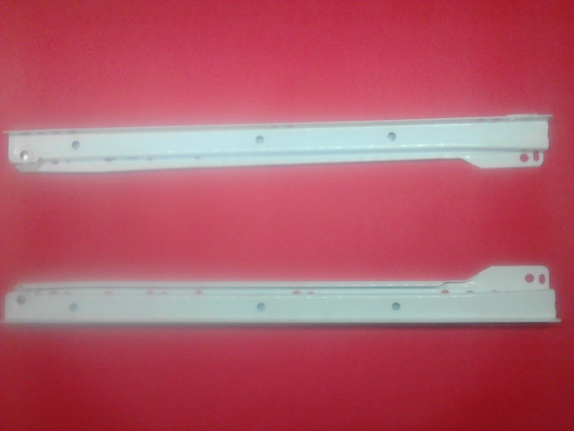

COD. | DESCRIPCION | PRECIO
C-073 | CORREDERAS PARA CAJON 250 | 1252.84
C-074 | CORREDERAS PARA CAJON 300 | 1396.94
C-075 | CORREDERAS PARA CAJON 350 | 1574.40
C-076 | CORREDERAS PARA CAJON 400 | 1723.83
C-077 | CORREDERAS PARA CAJON 450 | 1894.60
C-078 | CORREDERAS PARA CAJON 500 | 2068.06

Envase x juego

